상품제안서
라인3색형광펜세트 | 상품코드: S03033

 |  |  |  |  |  |  | 02-713-8555 | www.synergygift.co.kr
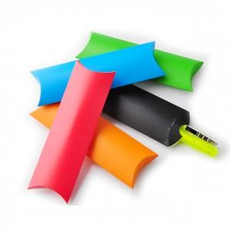

【상세/제작정보】 | -기본수량 미만일 경우 도당 10,000원의 인쇄비가 추가됩니다. -종이케이스인쇄시 100원(1개당)추가

【인쇄/포장옵션】 | 실크 / 별도문의

【공급단가】 | 수량 | 500~ | 1,000~ | 2,000~ | 3,000~ | 5,000~
*VAT별도 | 단가 | 900원 | 870원 | 830원 | 800원 | 780원

【상품 URL】 | https://www.synergygift.co.kr:443/src/goods_detail.php?gdno=7083

